Imagens
Média

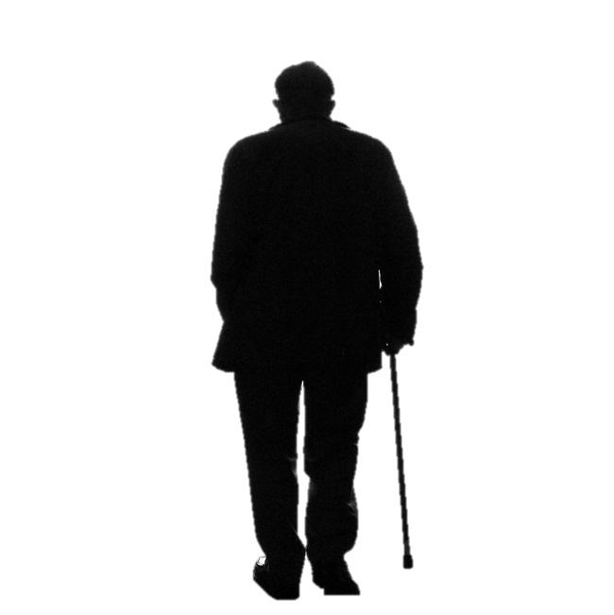
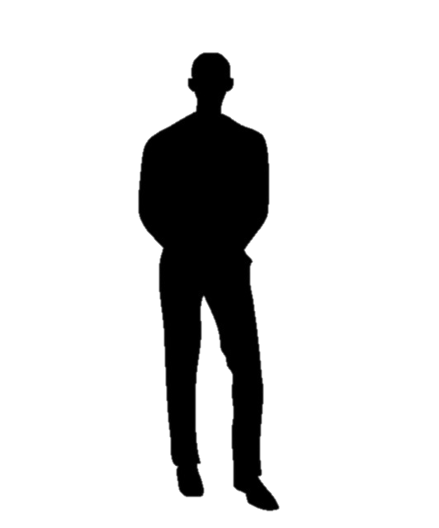
40,000 |  | 18,000 |  | 12,000 |  | 250,000 |  | 30,000 |  | 140,000 |  | 300,000 | 40,000 | 800,000
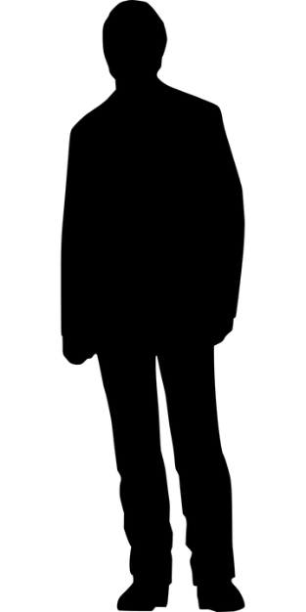
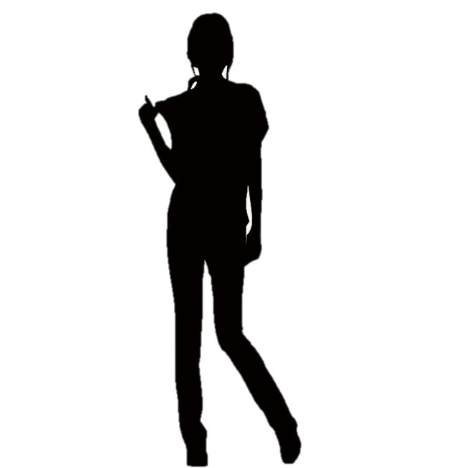
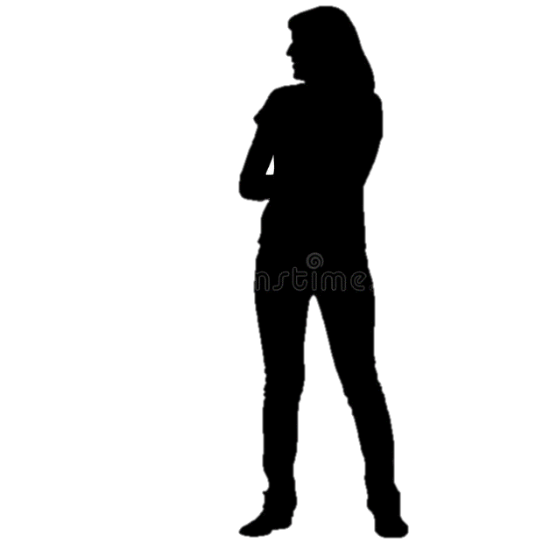
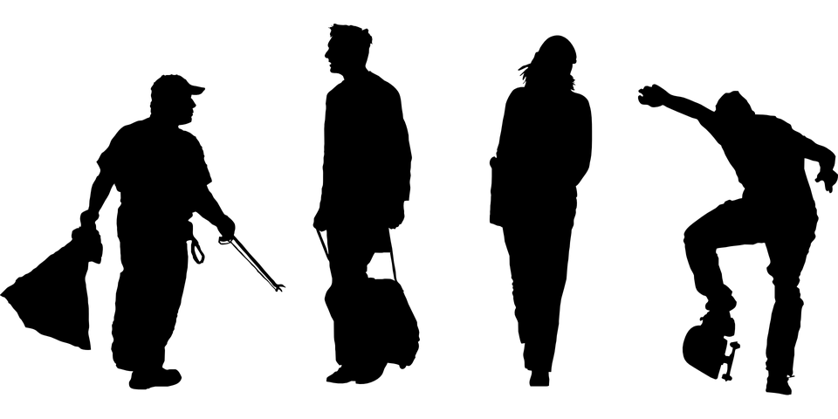

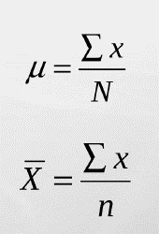
 |  |  |  | 40,000
 |  |  |  | 18,000
 |  |  |  | 12,000
 |  |  |  | 250,000
 |  |  |  | 30,000
 |  |  |  | 140,000
 |  |  |  | 300,000
 |  |  |  | 40,000
 |  |  |  | 800,000
 |  |  |  | 181,111

Mediana
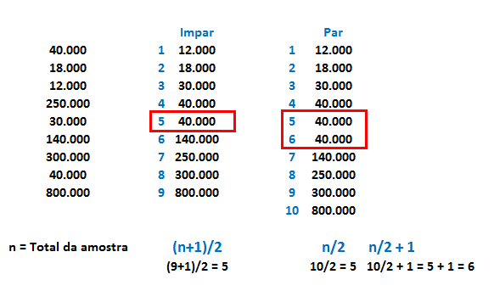

Moda

Desvio Padrão

Passo 1 - Calcular Média

 |  |  | 12 | 18 | 30 | 40 | 40 | 140 | 250 | 300 | 800

 |  |  |  |  |  | 9

 |  |  |  | 181

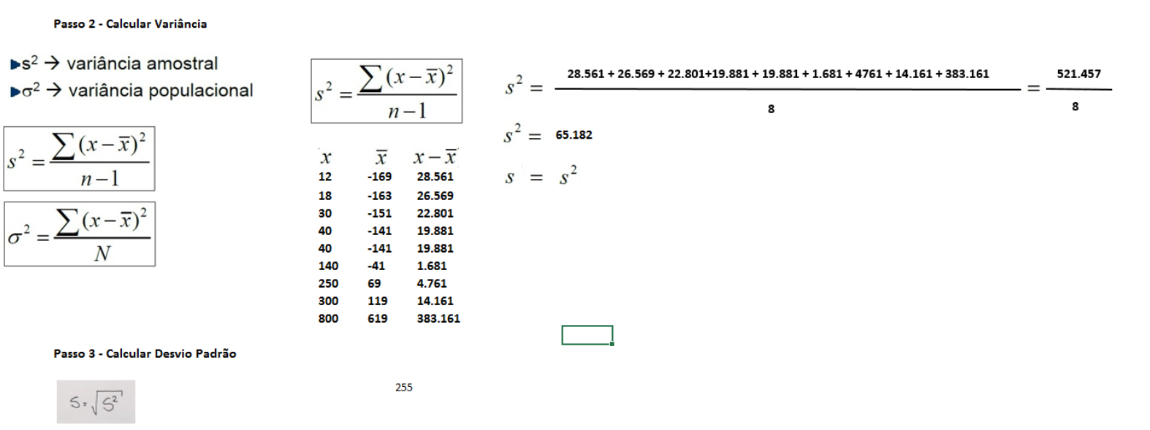

Amplitude

 | 800,000 | - | 12,000 | = | 788,000

Medidas não Centrais

 | Quartis
 | Q1 : 25% dos menores valores |  |  |  | 30,000
 | Q2: 50% , igual a mediana |  |  |  | 40,000
 | Q3: 75% dos maiores valores |  |  |  | 250,000

 | Resumo
 | Média: |  | 181,111
 | Q1: |  | 30,000
 | Q2: |  | 40,000
 | Q3: |  | 250,000
 | Desvio Padrão: |  | 253,307.9

